Duty Cycle Monitor
Duty Cycle Monitor |  |  |  |  | 33238554

Customer Name: | 170227104443 |  | System Type: | QSK50/60 CM850/CM2150/CM2850 MCRS/K123M |  | ECM Code: | AQ60809.08
Unit Number: |  |  | Image Date: | 14.06.26 22:04:59 |  | Software Phase: | 19020116

Parameters | Value | Unit
Время начала по плану маршрута 1 | 3001:17:02 | ЧЧ:СС:СС
Общее время по плану маршрута 1 | 500:00:00 | ЧЧ:СС:СС
Остаток часов по плану маршрута 1 | 00:00:00 | с

Parameters | Value | Unit
Время начала по плану маршрута 2 | 3501:17:31 | ЧЧ:СС:СС
Общее время по плану маршрута 2 | 492:38:21 | ЧЧ:СС:СС
Остаток часов по плану маршрута 2 | 07:21:39 | с

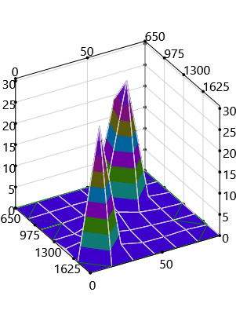
Parameters | Value | Unit
Время начала по долгосрочному плану маршрута | 00:00:01 | ЧЧ:СС:СС
Общее время по долгосрочному плану маршрута | 3992:38:21 | ЧЧ:СС:СС

Short Term Map 1

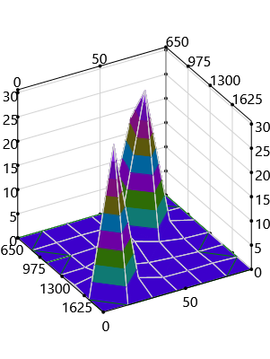

Short Term Map 2

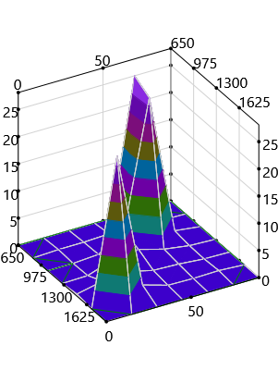
Long Term Map

